1.IDENTIFICACION
INFORMACIÓN GENERAL |  | INFORMACIÓN DEL ESTUDIO RESPECTIVO
 |  | NODO NÚMERO |  |  |  |  | 19513
 |  | INFORME NÚMERO |  |  |  |  | 264
CONTRATISTA | UNIÓN TEMPORAL MOVILIDAD 2014 | ORDEN DE TRABAJO No. |  |  |  |  | PROGRAMACION BASICA
 |  | FECHA DE LA ORDEN DE TRABAJO |  |  |  |  | -
 |  | FECHA DE LA TOMA DE INFORMACIÓN |  |  |  |  | 040314
 |  | DÌA DE LA SEMANA
OBJETO DEL CONTRATO | REALIZAR LA TOMA DE INFORMACIÓN DE CAMPO, COMO INSUMO DEL PROGRAMA DE MONITOREO, SEGUIMIENTO Y PLANEACIÓN DEL TRÁNSITO Y EL TRANSPORTE DE BOGOTA D.C | TIPO DE ESTUDIO |  |  |  |  | VOLÚMENES POR TIPO DE VEHÍCULO
 |  | NOMBRE DEL ARCHIVO |  |  |  |  | 19513_AK_72_X_AC_72_140304_VOL_V1.xlsx
 |  | CÓDIGO DEL ESTUDIO |  |  |  |  | VOL
 |  | LUGAR DE LA TOMA DE INFORMACIÓN
NÚMERO DE CONTRATO | 2072-2013 | COORDENADA X |  |  |  |  | LONGITUD
 |  | COORDENADA Y |  |  |  |  | LATITUD

FECHA DE INICIO DEL CONTRATO | 22-01-2014 | PROFESIONALES RESPONSABLES
 |  | CONSULTOR (DIRECTOR) |  |  |  |  | ING. MSC. SANDRA LUCIA NAVAS TEQUIA
 |  | CONSULTOR (COORDINADOR GENERAL) |  |  |  |  | ING. MSC. LUIS FERNANDO RUBIANO BARRERO
INTERVENTORÍA | UNIVERSIDAD NACIONAL DE COLOMBIA | CONSULTOR (EXPERTO EN TRÁNSITO Y TRANSPORTE) |  |  |  |  | ING. ESP. DIANA PAOLA PARADA
 |  | CONSULTOR (ING ANÀLISIS) |  |  |  |  | ING. ESP. FERNANDO BECERRA
 |  | INTERVENTORÍA (DIRECTOR) |  |  |  |  | ING. MSC. ARTURO ZARATE
 |  | INTERVENTORÍA (ESPECIALISTA) |  |  |  |  | ING. MSC. WILLIAM CASTRO
 |  | INTERVENTORÍA (RESIDENTE) |  |  |  |  | ING. JOSÉ EDWIN TORRES
OBJETO DEL CONTRATO | INTERVENTORÍA TÉCNICA, ADMINISTRATIVA Y FINANCIERA PARA LA TOMA DE INFORMACIÓN DE CAMPO COMO INSUMO DEL PROGRAMA DE MONITOREO, SEGUIMIENTO Y PLANEACIÓN DEL TRÁNSITO Y TRANSPORTE DE BOGOTÁ D.C. | SUPERVISOR SECRETARIA MOVILIDAD |  |  |  |  | ING. FABIAN GONZALEZ

 |  | VERSIONES DEL ESTUDIO
 |  | NÚMERO |  | FECHA | OBSERVACIONES
NÚMERO DE CONTRATO | 2072-2013 | Versión 0 |  | 11/03/14
 |  | Versión 1 |  | 21/03/14 | SE ATENDIERON LAS OBSERVACIONES DE INTERVENTORÍA ENVIADAS EN COMUNICADO FI-INT-CMTTUB14-087-14, SE DA RESPUESTA MEDIANTE RADICADO ICV-187-C-***. Se realizan las observaciones acerca de los saltos de los períodos 745 a 900 en nautos en el movimiento 3, los períodos de las 1030, 1330 y 1345 de autos en el movimiento 4 se confrontan con formato y no presentan inconsistencia, en los periodos de las 545 y 600 de autos el volumen se aumentó por hora pico, entre las 1830 y 1845 de motos para el movimiento 1b se presenta congestion vehicular, se eliminan los valores externos de maxima demanda en las tablas de Procesamiento (tabla N.27), se ubican sobre las barras los valores de maxima demanda en la gráfica N.1 de la hoja de RESULTADOS.
 |  | Versión 2
FECHA DE INICIO DEL CONTRATO | 21-01-2014 | Versión 3

 |  | DESCRIPCIÓN DE LA TOMA DE INFORMACIÓN
 |  | TIPO DE VEHÍCULO | FACTOR DE EQUIVALENCIA | MOVIMIENTOS AFORADOS |  |  | No. DE PERÍODOS | HORA
ESQUEMA |  |  |  | ACCESO | LENTA | RÁPIDA | HORARIO DEL PERÍODO No. 1 | 22:00-06:00
 |  | L | 1 | NORTE | 1 | 1B | HORARIO DEL PERÍODO No. 2 | 06:00-14:00
 |  | C | 2 | SUR | 2 | 2B | HORARIO DEL PERÍODO No. 3 | 14:00-22:00
 |  |  |  | OCCIDENTE | 3 |  | No. DE HORAS TOMADAS |  | 24
 |  | BT | 2 | ORIENTE | 4 |  | HORARIO DE LA TOMA DE INFORMACIÓN |  | 22:00-22:00
 |  | B | 2 |  |  |  | No. DE EQUIPOS UTILIZADOS |  | 14
 |  |  |  | OBSERVACIONES DE LA TOMA DE INFORMACIÒN
 |  | AL | 2 | OBSERVACION |  |  |  |  |  | ACCESO
 |  | AT | 2.5 | SE PRESENTAN LLUVIAS EN LOS PERIODOS DE LAS 00:15-00:30, 02:15-02:45 Y LAS 05:30-07:30 HORAS. |  |  |  |  |  | TODOS
 |  | BA | 2.5 | SE PRESENTA CONGESTIÓN POR CHOQUE EN EL PERIODO DE LAS 14:00-15:15 HORAS. |  |  |  |  |  | NORTE
 |  | ESP | 2 | EN EL PERIODO DE LAS 07.45-13:45 HORAS, BAJA EL FLUJO VEHICULAR SIN CAUSA ALGUNA. |  |  |  |  |  | NORTE
 |  | INT | 2 | EN EL PERIODO DE LAS 19:00-19:45 HORAS, EL VOLUMEN VEHICULAR ES INESTABLE. |  |  |  |  |  | NORTE
 |  | C2P | 2.5 | EN EL PERIODO DE LAS 07:30-13:45 HORAS, AUMENTA FLUJO DE LIVIANOS, DEBIDO A TRANSITO RÁPIDO. |  |  |  |  |  | SUR
 |  | C2G | 2.5 | SE EVIDENCIA INCREMENTO EN EL VOLUMEN DE MOTOS A LAS 06:45 HORAS. |  |  |  |  |  | SUR
 |  | C3-C4 | 2.5 | EN EL PERIODO DE LAS 07:45-09:00 HORAS, SE PRESENTA TRÁFICO LENTO POR TRANCON |  |  |  |  |  | OCCIDENTE
 |  | C5 | 2.5 | EN EL PERIODO DE LAS 12:45-13:15 HORAS, SE PRESENTA CONGESTIÓN EN LA VÍA. |  |  |  |  |  | ORIENTE
 |  | >C5 | 2.5 | EL PERIODO DE LAS 18:45 A LAS 19:00 SE PRESENTA CONGESTION VEHICULAR EN EL ACCESO NORTE MOVIMIENTO 1B |  |  |  |  |  | NORTE
 |  | M | 0.5 | EN EL PERIODO DE LAS 05:45 A LAS 06:00 SE INCREMENTÓ EL VOLUMEN DE AUTOS POR HORA PICO MOVIMIENTO 1B |  |  |  |  |  | NORTE
 |  | BIC | 0.3

 |  | ANALISIS PUNTUAL
 |  | LA INTERSECCIÓN DE LA AVENIDA BOYACÁ (CARRERA 72) CON AVENIDA CALLE 72 (AVENIDA CHILE) SE ENCUENTRA UBICADA AL OCCIDENTE DE LA CIUDAD, EN LA LOCALIDAD DE ENGATIVÁ. LA AVENIDA BOYACÁ ESTÁ CONFORMADA POR CUATRO CALZADAS, DOS POR SENTIDO PARA TRÁFICO MIXTO (INCLUYE TPC); LAS CALZADAS RÁPIDAS CUENTAN CON TRES CARRILES CADA UNA Y LAS LENTAS CON DOS CARRILES; ESTA AVENIDA PERMITA LA CIRCULACIÓN EN SENTIDO NORTE-SUR Y VICEVERSA. LA AVENIDA CALLE 72, ESTÁ COMPUESTA POR DOS CALZADAS, UNA POR SENTIDO PARA TRÁFICO MIXTO (INCLUYE TPC); LAS CALZADAS CUENTA CON TRES CARRILES CADA UNA Y PERMITE LA CIRCULACIÓN EN SENTIDO ORIENTE-OCCIDENTE Y VICEVERSA, EL PASO DE ESTA VÍA ES SOBRE NIVEL DE LA AVENIDA BOYACÁ. EL VOLUMEN TOTAL AFORADO DURANTE EL DÍA MARTES 4 DE MARZO DE 2014 FUE DE 196.836 VEHÍCULOS MIXTOS, COMPUESTOS DE LA SIGUIENTE MANERA: EL 62,8% CORRESPONDEN A VEHÍCULOS LIVIANOS, EL 18,4% MOTOS, EL 12,6% A TRANSPORTE PÚBLICO COLECTIVO (COLECTIVOS, BUSETA / BUSETON, BUSES) Y EL 5,0% A VEHÍCULOS DE CARGA. LOS PERÍODOS DE MÁXIMA DEMANDA SE PRESENTAN ENTRE LAS 06:45-07:45 Y 17:15-18:15 HORAS. LA HORA PICO TOTAL DE LA INTERSECCIÓN SE REGISTRA ENTRE LAS 17:15-18:15 HORAS, PERIODO EN EL QUE SE MOVILIZA UN TOTAL DE 12.978 VEHÍCULOS MIXTOS, DE LOS CUALES EL 53,7% CORRESPONDE A VEHÍCULOS LIVIANOS, EL 28,1% MOTOS, EL 11,9% A TRANSPORTE PÚBLICO COLECTIVO, EL 4,2% A TRANSPORTE DE CARGA Y FINALMENTE LAS BICICLETAS CON UNA PARTICIPACIÓN DEL 2%.

 |  | REGISTRO FOTOGRÁFICO
 |  | 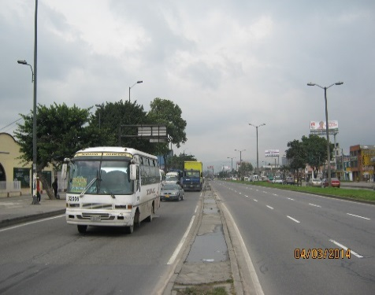 |  |  |  |  | 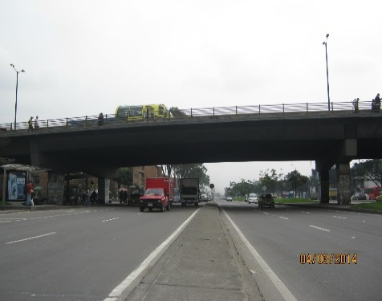

 |  | ACCESO NORTE |  |  |  |  | ACCESO SUR

 |  | 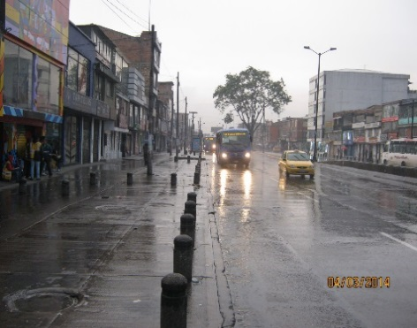

 |  | ACCESO ORIENTE

